6.2_Solution1
Remark | Key | ECC | S/4 | วัสดุ | Serial no. | องค์ประกอบของหมายเลขเวอร์ชัน | แฟลกตัวอักษรเดี่ยว | วันที่สร้าง | เวลา | สร้างโดย | แก้ไขเมื่อ | TimeChngd | เปลี่ยนโดย
ไม่มีการ GI ใน S/4 | 5210683456319224958 | INST | ESTO | 521068345631 | 9224958 | I | E | 03/05/2022 | 15:59:14 | 802531 | 11/05/2022 | 13:39:38 | ITF03
ไม่มีการ GI ใน S/4 | 5210683456319248483 | INST | ESTO | 521068345631 | 9248483 | I | E | 29/04/2022 | 14:16:59 | 792532 | 30/04/2022 | 04:30:00 | ITF03
ไม่มีการ GI ใน S/4 | 5210683456319251546 | INST | ESTO | 521068345631 | 9251546 | I | E | 28/04/2022 | 07:36:50 | 682513 | 29/04/2022 | 04:30:02 | ITF03
ไม่มีการ GI ใน S/4 | 5210683456319280649 | INST | ESTO | 521068345631 | 9280649 | I | E | 11/04/2022 | 10:00:36 | 682531 | 12/04/2022 | 04:30:04 | ITF03

สาเหตุ: | เนื่องจากไม่มี Log การ GI ใน table: ZTMMIMI902_SER จึงทำให้ไม่มีการ GI ใน S/4 ส่งผลให้ไม่สามารถ update Status ได้
แนวทางแก้ไข | ได้มีการแก้ไขโปรแกรมไปแล้วในช่วงสิ้นเดือน เมษายน Error ก่อนหน้านั้น ให้ทำการ GI ใน S/4 แล้ว run update Status ใหม่
ตัวอย่าง
 | วัสดุ | Serial no.
 | 521068345631 | 9224958
 | ECC มีการ GI ไปในวันที่ 26.04.2022 แต่ข้อมูล Log GI ล่าสุดคือ 4907525334
 | ดังนั้นจึงไม่มีข้อมุล interface GI ของ Material doc. 4907586604
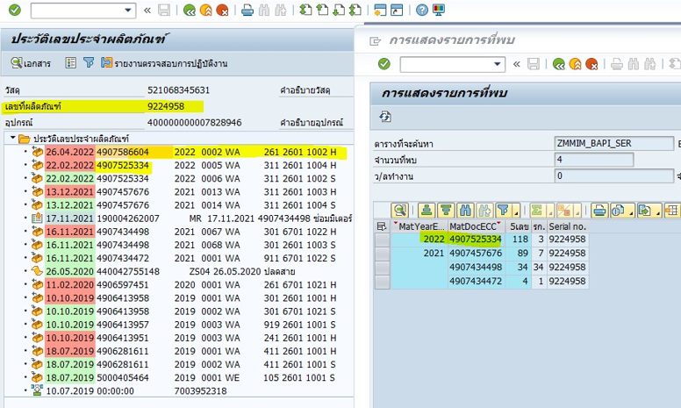

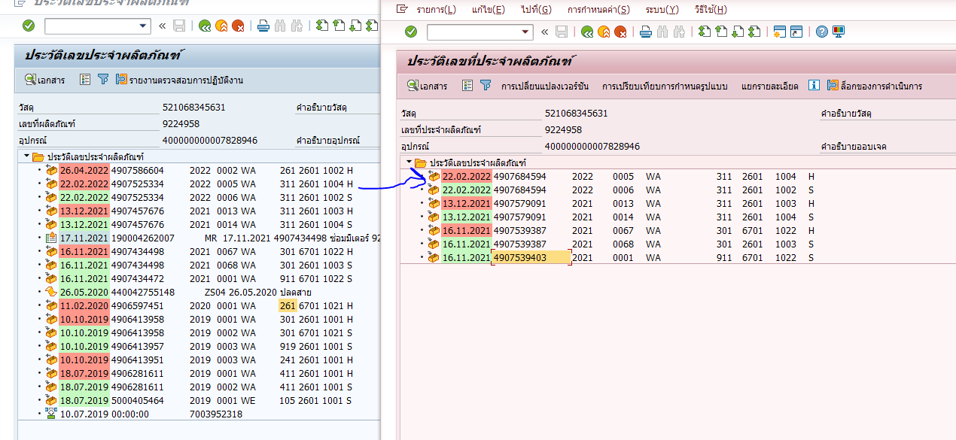

แนวทางแก้ไข
1 | ให้ทำการ GI ที่ S/4 ด้วย Mvt. 961 กรณีเครื่องวัดเล็ก, mvt. 991 กรณีเครื่องวันใหญ่ CV VT
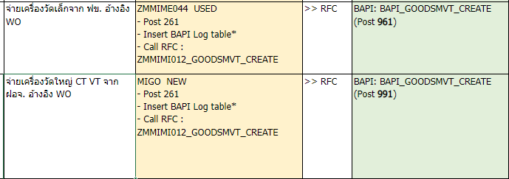

2 | Run โปรแกรมปรับปรุงสถานะระบบของข้อมูลเลขที่ผลิตภัณฑ์

